CD_DSCNT
CD_DSCNT

Herkomst
String, 25 digits |  | Be_BeHer | Belg met Belgische achtergrond
 |  | Be_NBeHer_Be1Nat_Par1 | Belg met een buitenlandse achtergrond - Belgische eerst geregistreerde nationaliteit - Eén ouder met een buitenlandse eerst geregistreerde nationaliteit
 |  | Be_NBeHer_Be1Nat_Par2 | Belg met een buitenlandse achtergrond - Belgische eerst geregistreerde nationaliteit - Beide ouders met een buitenlandse eerst geregistreerde nationaliteit
 |  | Be_NBeHer_NBe1Nat | Belg met een buitenlandse achtergrond - Buitenlandse eerst geregistreerde nationaliteit
 |  | NBe | Niet-Belg

 | Beslisboom, gehaald uit: |  | https://statbel.fgov.be/sites/default/files/files/documents/bevolking/5.13%20Herkomst/Herkomst%20naar%20leeftijd%20en%20geslacht%20per%20gemeente.xlsx

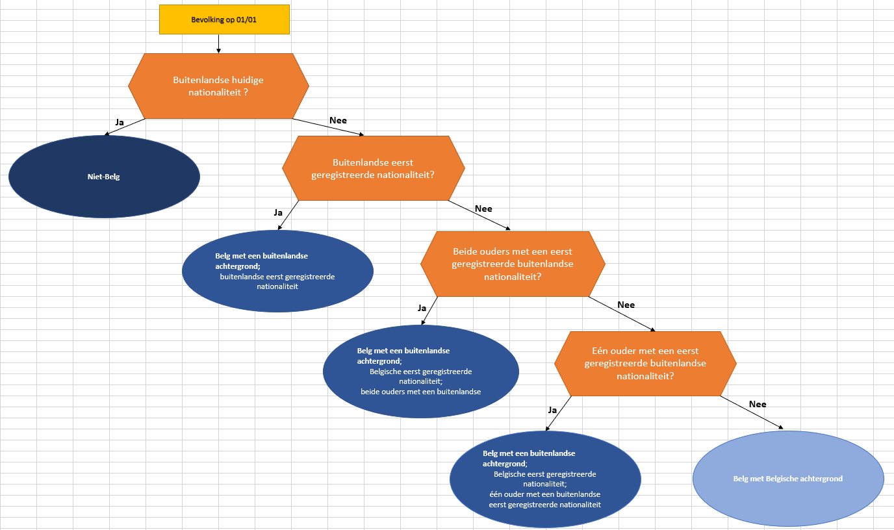

Terug naar inhoud

CD_DSCNT_NATLTY
CD_DSCNT_NATLTY

Herkomstnationaliteit
Numeriek, 3 digits

zie
https://statbel.fgov.be/nl/over-statbel/methodologie/classificaties/landencodes
of rechtstreeks
https://statbel.fgov.be/sites/default/files/files/documents/Over%20Statbel/Door%20Belgi%C3%AB%20erkende%20nationaliteiten.xlsx

Beslisboom, gehaald uit: | https://statbel.fgov.be/sites/default/files/files/documents/bevolking/5.13%20Herkomst/Herkomst%20naar%20leeftijd%20en%20geslacht%20per%20gemeente.xlsx

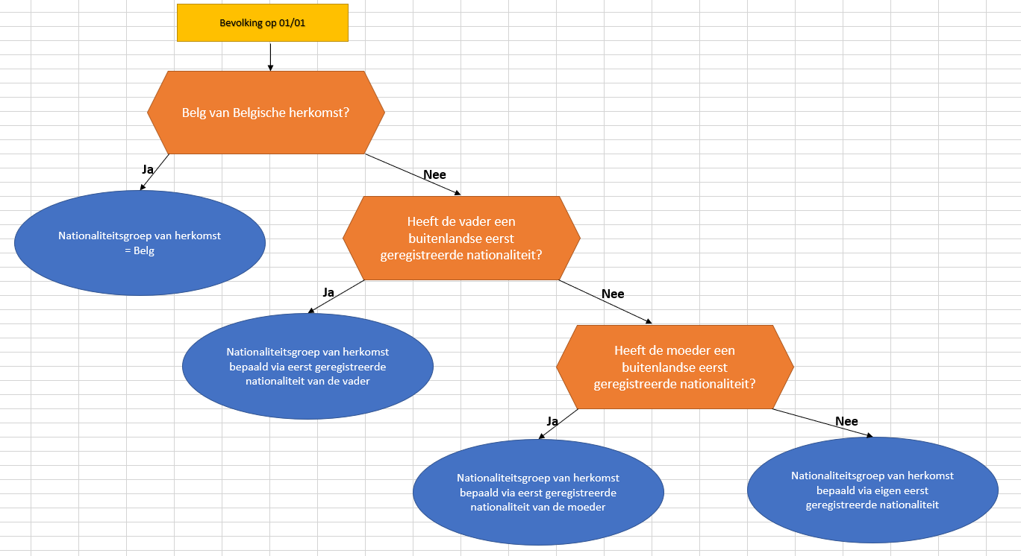

Terug naar inhoud

